问题
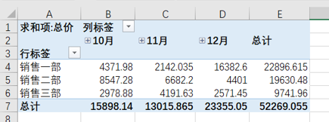
 |  | 课后小练习

任务：
 | 使用PowerQuery工具合并文件夹内所有数据并创建透视表。
 | 完成效果如下图所示。

